Sheet1
Bug ID | Description/Summary | Steps to Reproduce | Expected Result | Actual Result | Severity | Screenshoot
NIRBACHON_SUROKKHA_BUG_1 | Verify registration flows for Enduser by providing an existing user | 1. Open Chrome Browser 2. Paste the web URL 3. Login with a Responder credential 4. Get the dashboard of Responder 5. Click the "এন্ড ইউজার রেজিস্টার" button 6. Entert all the details in required field 7. click "Register" | 1. After Enter the number click "যাচাই করণ" button. 2. User should get a error message "এই ফোন নাম্বার দিয়ে ইতিমধ্যে রেজিস্ট্রেশন সম্পন্ন হয়েছে" | 1. After Enter the number click "যাচাই করণ" button. 2. User get a message "পরবর্তী তথ্য প্রদান করুন" not get a error message 2. User get a error message after fillup the registration form "এই ফোন নাম্বার দিয়ে ইতিমধ্যে রেজিস্ট্রেশন সম্পন্ন হয়েছে" | High | 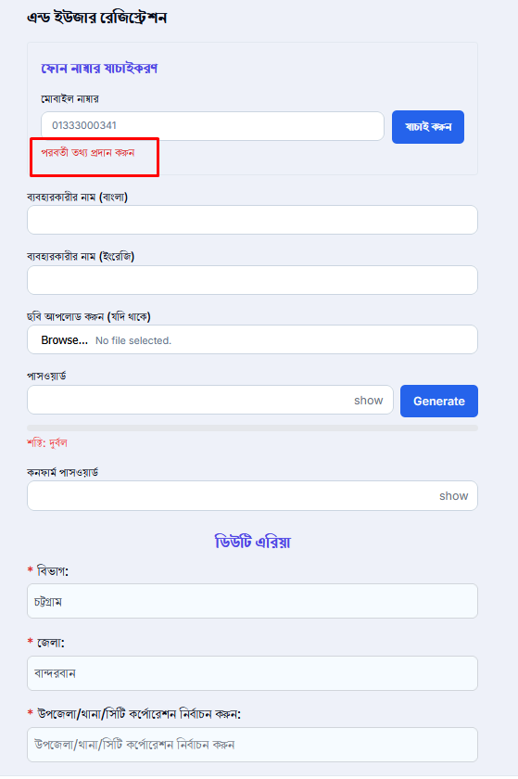
NIRBACHON_SUROKKHA_BUG_2 | Verify registration flows for Enduser by providing an existing user | 1. Open Chrome Browser 2. Paste the web URL 3. Enter the number to check it present in the responder list 4. Entert all the details in required field (সংস্থার নাম, বিভাগ, জেলা, ব্যবহারকারীর নাম (বাংলা), ব্যবহারকারীর নাম (ইংরেজি),ছবি আপলোড) 5. Click "সংরক্ষণ করুন" | 1. User should not complete registration 2. Get a error message "User already exixt" | 1. User should complete registration 2. Do not get a error message | High | 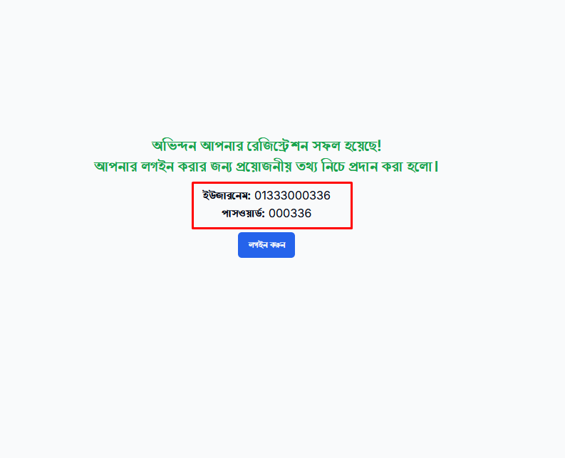
NIRBACHON_SUROKKHA_BUG_3 | Validate the number of unsuccessful login attempts | 1. Open Chrome Browser 2. Paste the web URL 3. Enter ইউজারনেম 4. Enter wrong পাসওয়ার্ড 5. Click "সাইন ইন" | 1. Warning message with the text " Warning: আপনার অ্যাকাউন্টে লগইন করার জন্য অনুমোদিত সংখ্যা অতিক্রম করেছে। অনুগ্রহ করে সিস্টেম অ্যাডমিনের সাথে যোগাযোগ করুন" should be displayed for the 5th time of clicking the 'Login' button with the same invalid credentials | 1. No warning message with the text is shown " Warning: আপনার অ্যাকাউন্টে লগইন করার জন্য অনুমোদিত সংখ্যা অতিক্রম করেছে। অনুগ্রহ করে সিস্টেম অ্যাডমিনের সাথে যোগাযোগ করুন" should be displayed for the 5th time of clicking the 'Login' button with the same invalid credentials | Low
NIRBACHON_SUROKKHA_BUG_4 | Verify users can change their own password and an SMS should be get in assigned number | 1. Open Chrome Browser 2. Paste the web URL 3. Enter ইউজারনেম 4. Enter পাসওয়ার্ড 5. Click "সাইন ইন" 6. From Dashboard click "পাসওয়ার্ড পরিবর্তন" click it 7. User give বর্তমান পাসওয়ার্ড, নতুন পাসওয়ার্ড, কনফার্ম নতুন পাসওয়ার্ড 8. click "পাসওয়ার্ড পরিবর্তন" | 1. User login their account 2. Get a confirmation message "Password changed successfully! Please sign in again." 3. User get log out 4. Get a SMS to assigned number | 1. User login their account 2. Get a confirmation message "Password changed successfully! Please sign in again. 3. User get log out 4. Do not Get a SMS to the assigned number | High
NIRBACHON_SUROKKHA_BUG_5 | Inconsistency in Password Policy: Registration accepts 6 characters, but Change Password forces a minimum of 8 characters. | 1. Open Chrome Browser 2. Paste the web URL 3. Enter ইউজারনেম 4. Enter পাসওয়ার্ড 5. Click "সাইন ইন" 6. From Dashboard click "পাসওয়ার্ড পরিবর্তন" click it 7. User give বর্তমান পাসওয়ার্ড, নতুন পাসওয়ার্ড, কনফার্ম নতুন পাসওয়ার্ড 8. click "পাসওয়ার্ড পরিবর্তন" | 1. User login their account 2. User get password change page 3. At the time of registration the password should be accept at least 8 characters | 1. User login their account 2. User get password change page 3. At the time of registration the password can not accept at least 8 characters | High | 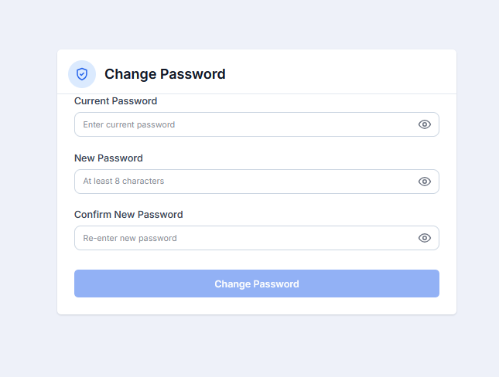
NIRBACHON_SUROKKHA_BUG_6 | Verify any users can update their profile details | 1. Open Chrome Browser 2. Paste the web URL 3. Put Username 4. Put the password 5. Click login 6. Click the profile image in the right corner 7. Click on the name | 1. User logged in to their account 2. Get the profile page 3. Get an option to edit the profile details | 1. User logged in to their account 2. Get the profile page 3. Don't get any option to edit the profile details | High | 
NIRBACHON_SUROKKHA_BUG_7 | Verify that a user can edit the post until it is viewed by a responder | 1. Open Chrome Browser 2. Paste the web URL 3. Enter ইউজারনেম 4. Enter পাসওয়ার্ড 5. Click "সাইন ইন" 6. Click on a single post | 1. User gets dashboard 2. Get all the incident reports 3. A single report will be opened in an existing tab, and the user can see the post 4. There will be an edit option to edit the post | 1. User gets dashboard 2. Get all the incident reports 3. A single report will be opened in an existing tab, and the user can see the post 4. No edit option is shown to edit the post | High | 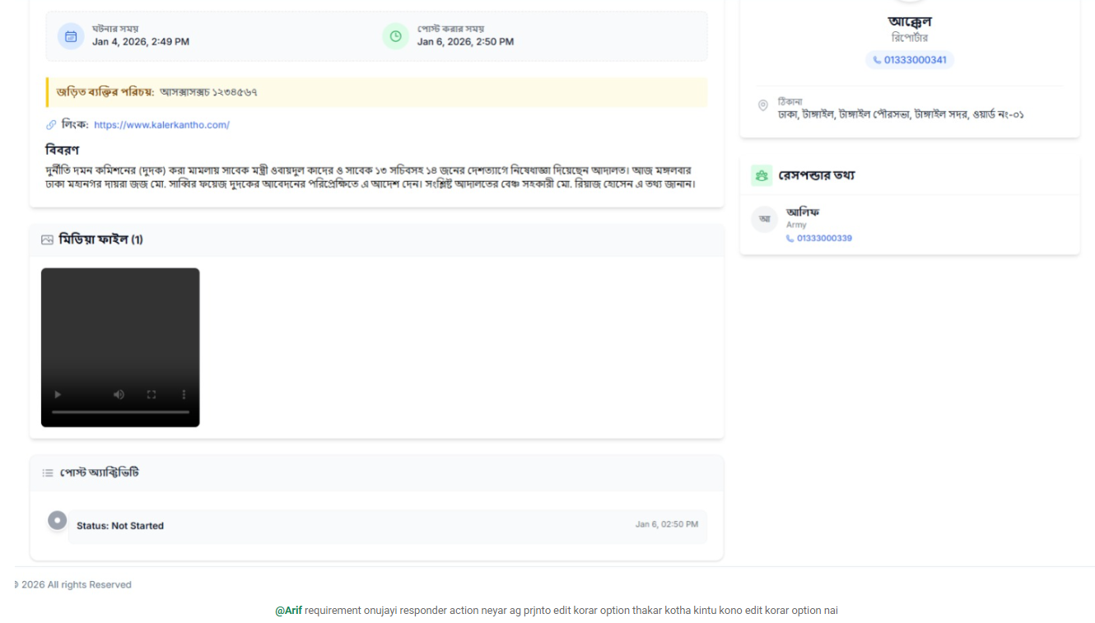
NIRBACHON_SUROKKHA_BUG_8 | Verify that an End user can't get a proper error message by uploading more than 10 mb size video | 1. Open Chrome Browser 2. Paste the web URL 3. Enter ইউজারনেম 4. Enter পাসওয়ার্ড 5. Click "সাইন ইন" 6. Click "+রিপোর্ট করুন" 7. Fill only the mandatory fields and upload a video (more than 10 mb) in report field 8. Click "রিপোর্ট জমা দিন" | 1. User gets a reporting form 2. Should get a proper error message at the time of uploading | 1. User gets a reporting form 2. User gets an error message "Network response was not ok" 3. The message the user gets at the time of submitting | Medium | 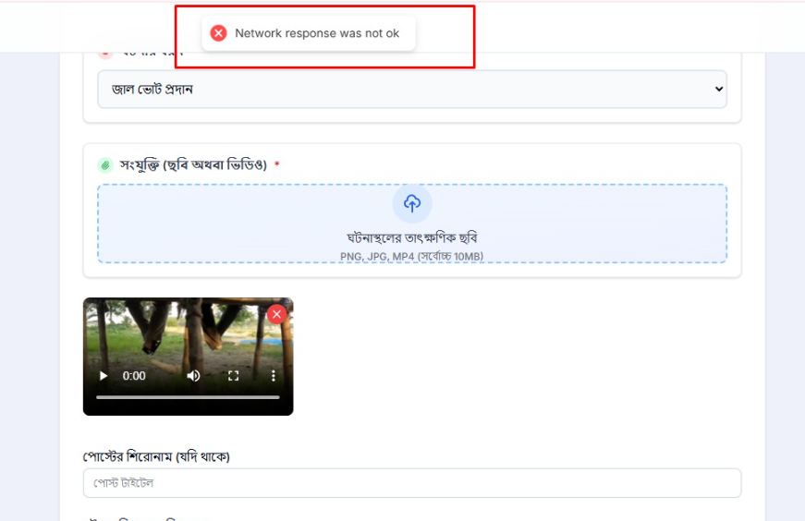
NIRBACHON_SUROKKHA_BUG_9 | verify end user can remove the video by clicking the cross icon | 1. Open Chrome Browser 2. Paste the web URL 3. Enter ইউজারনেম 4. Enter পাসওয়ার্ড 5. Click "সাইন ইন" 6. Click "+রিপোর্ট করুন" 7. Fill only the mandatory fields and upload a video (more than 10 mb) in report field 8. Click "Cross" icon | 1. The video should be removed 2. The user can upload a new video | 1. The video can not be removed 2. The video turns on and off after clicking on it 2. The user can not upload a new video | Medium | 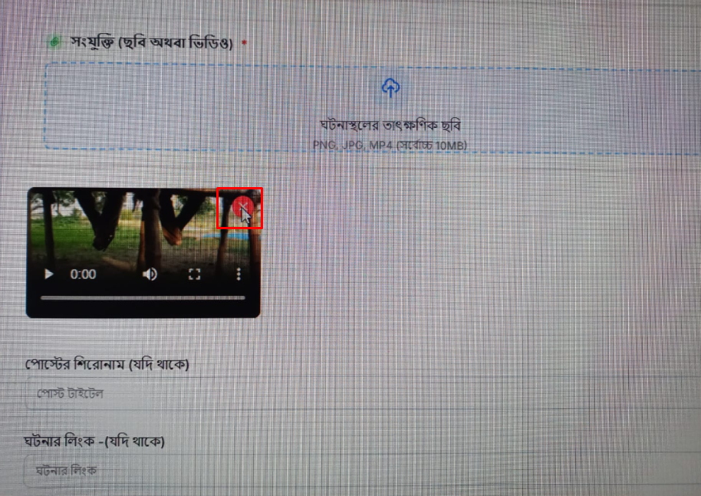
NIRBACHON_SUROKKHA_BUG_10 | Verify SMS alert is sent to assigned responder for new incident | 1. Open Chrome Browser 2. Paste the web URL 3. Enter ইউজারনেম 4. Enter পাসওয়ার্ড 5. Click "সাইন ইন" 6. Click "রিপোর্ট করুন" Fill all the fields 8. Click "রিপোর্ট জমা দিন" | 1. SMS is received by the responder with the incident ID and summary through mobile number | 1. No SMS is received by the responder | High
NIRBACHON_SUROKKHA_BUG_11 | Verify SMS alert is sent only to assigned responder | 1. Open Chrome Browser 2. Paste the web URL 3. Enter ইউজারনেম 4. Enter পাসওয়ার্ড 5. Click "সাইন ইন" 6. Click "রিপোর্ট করুন" Fill all the fields 8. Click "রিপোর্ট জমা দিন" | 1. Only responsible responder receives SMS; Other responders do not receive alerts | 1. No Responsible Responder receives SMS | High
NIRBACHON_SUROKKHA_BUG_12 | Verify that the responder can get the Rumor alert from the system admin | 1. Open Chrome Browser 2. Paste the web URL 3. Enter ইউজারনেম 4. Enter পাসওয়ার্ড 5. Click "সাইন ইন" | 1. Pop up should be shown after login account | No pop-up is shown | High
NIRBACHON_SUROKKHA_BUG_13 | Verify any users can see their profile details | 1. Open Chrome Browser 2. Paste the web URL 3. Put Username 4. Put the password 5. Click signin 6. Click the profile image in the right corner 7. Click on the name | 1. User logged in to their account 2. Get the profile page 3. "ঠিকানা" details must be showed | 1. User logged in to their account 2. Get the profile page 3. No "ঠিকানা" details is showing | High | 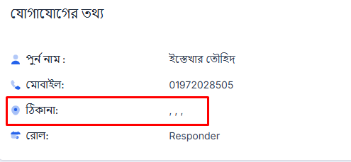
NIRBACHON_SUROKKHA_BUG_14 | Verify the end user can see their own post in dashboard | 1. Open Chrome Browser 2. Paste the web URL 3. Enter ইউজারনেম 4. Enter পাসওয়ার্ড 5. Click "সাইন ইন" | 1. User get the Dashboard 2. All the incident are showing in "ঘটনা সমূহ" section 3. All the reports are visible in chronological timeline order 4. Reporter image should be shown | 1. User get the Dashboard 2. All the incident are showing in "ঘটনা সমূহ" section 3. All the reports are visible in chronological timeline order 4. Reporter image can not be shown | Low | 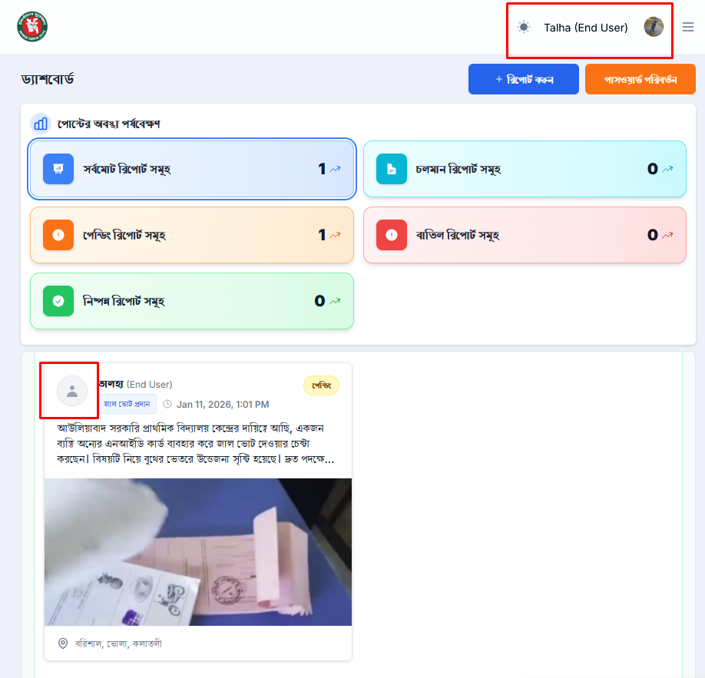
NIRBACHON_SUROKKHA_BUG_15 | Verify that the District Observer reporting form design is ok | 1. Open Chrome Browser 2. Paste the web URL 3. Enter ইউজারনেম 4. Enter পাসওয়ার্ড 5. Click "সাইন ইন" 6. Click "রিপোর্ট করুন" | 1. All the fields must be ok, and the design should be ok in all devices and browsers. | 1. There is an icon problem 2. No placeholder in "উপজেলা: " section 3. Editor box is small | Medium | 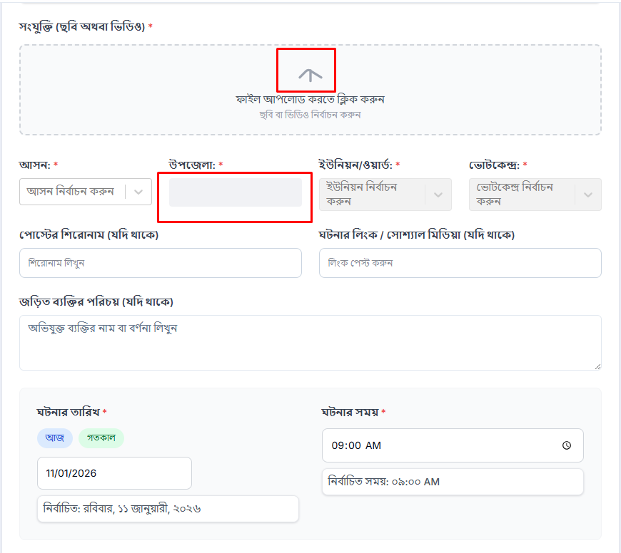
NIRBACHON_SUROKKHA_BUG_16 | Verify the folder-wise report selection post | 1. Open Chrome Browser 2. Paste the web URL 3. Enter ইউজারনেম 4. Enter পাসওয়ার্ড 5. Click "সাইন ইন" | 1. User gets the Dashboard 2. After "পোস্টের অবস্থা পর্যবেক্ষণ" section the "রিপোর্ট ক্যাটাগরি" section will shown 3. User can see all the category wise post 4. By selecting a single category, posts should be shown on that 5. In all browser and device this function can be seen | 1. User gets the Dashboard 2. After "পোস্টের অবস্থা পর্যবেক্ষণ" section the "রিপোর্ট ক্যাটাগরি" section will shown 3. User can see all the category wise post 4. By selecting a single category, posts should be shown on that 5. But in mobile view it can not be seen | Medium | 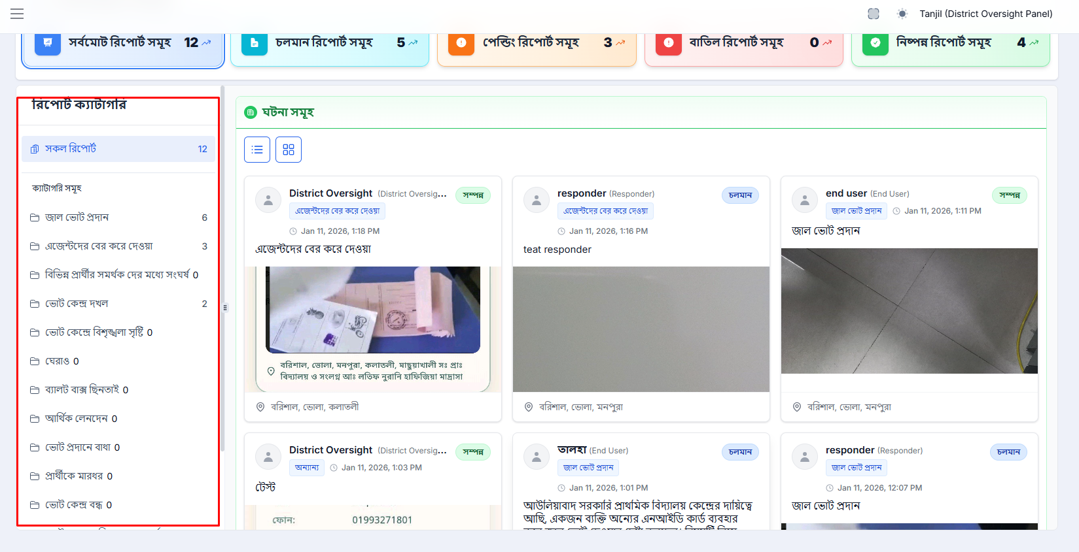 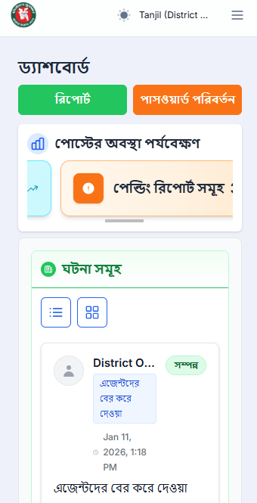
NIRBACHON_SUROKKHA_BUG_17 | Verify the button under the dashboard in mobile field | 1. Open Chrome Browser 2. Paste the web URL 3. Enter ইউজারনেম 4. Enter পাসওয়ার্ড 5. Click "সাইন ইন" | 1. User gets the Dashboard 2. Under the dashboard, the button must be horizontally scrollable in mobile field | 1. User gets the Dashboard 2. Under the dashboard, but the button can not be horizontally scrollable in mobile field | Medium | 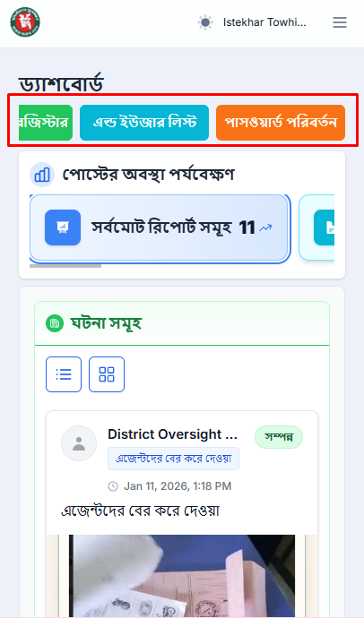
NIRBACHON_SUROKKHA_BUG_18 | Verify that the users will only be able to see all the reports from his own district | 1. Open Chrome Browser 2. Paste the web URL 3. Enter ইউজারনেম 4. Enter পাসওয়ার্ড 5. Click "সাইন ইন" 6. Click "রিপোর্ট | 1. User gets রিপোর্টস page 2. In "রিপোর্ট-সমূহ" section users will only be able to see all the reports from all the districts under their own assigned division | 1. User gets রিপোর্টস page 2. In "রিপোর্ট-সমূহ" section users can see all the reports from all division | High | 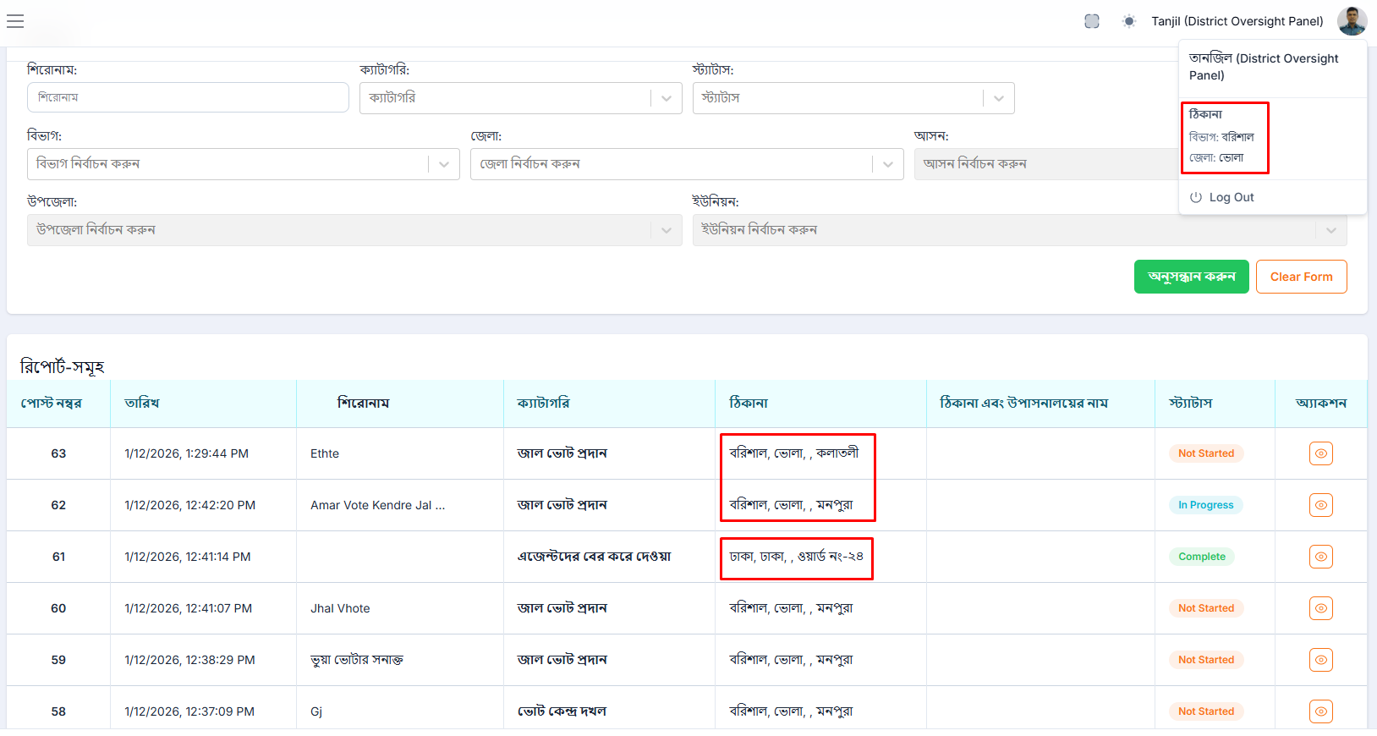
NIRBACHON_SUROKKHA_BUG_19 | Verify that user can see post by providing all the filter option | 1. Open Chrome Browser 2. Paste the web URL 3. Enter ইউজারনেম 4. Enter পাসওয়ার্ড 5. Click "সাইন ইন" 6. Click "রিপোর্ট 7. Fill the filteration field 8. Click "অনুসন্ধান করুন" button | 1. User gets রিপোর্টস page 2. In "ঘটনা সমূহ" section, users will only be able to see reports based on the filtration 3. In "বিভাগ ভিত্তিক ঘটনা সমূহ" The user will only be able to view the total number of reports under the specific division in a pie chart. 4. In "রিপোর্টের অবস্থা পর্যবেক্ষন" The user will only be able to view the reports under the specific category in the form of a bar chart. | 1. User gets রিপোর্টস page 2. In "ঘটনা সমূহ" section, users will only be able to see reports based on the filtration 3. In "বিভাগ ভিত্তিক ঘটনা সমূহ" The user can view the total number of reports of all divisions in a pie chart. 4. In "রিপোর্টের অবস্থা পর্যবেক্ষন" The user will only be able to view the reports under the specific category in the form of a bar chart. | High | 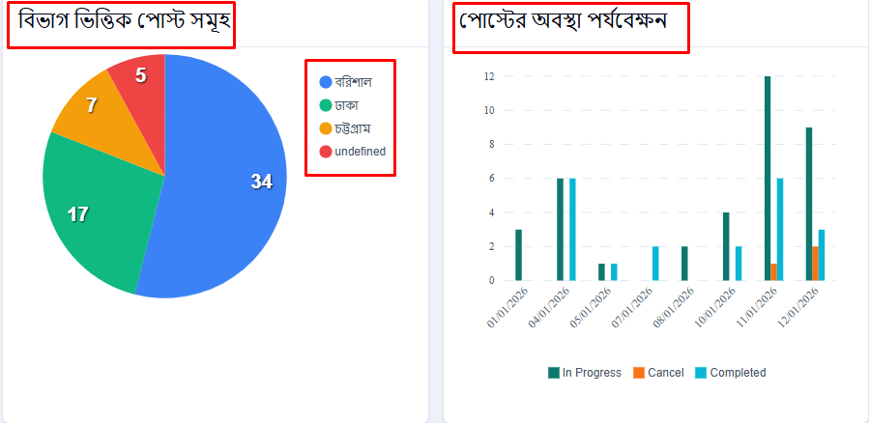
NIRBACHON_SUROKKHA_BUG_20 | Verify that the end users eidt interface work properly | 1. Open Chrome Browser 2. Paste the web URL 3. Enter ইউজারনেম 4. Enter পাসওয়ার্ড 5. Click "সাইন ইন" 6. Click on "রেস্পন্ডার 7. Get an end user details edit field 8. Click on single user's edit icon | 1. All the form fields work properly | 1. All the form fields work properly but the "সম্পূর্ণ ঠিকানা (পড়া)" section doesn't show properly | Medium | 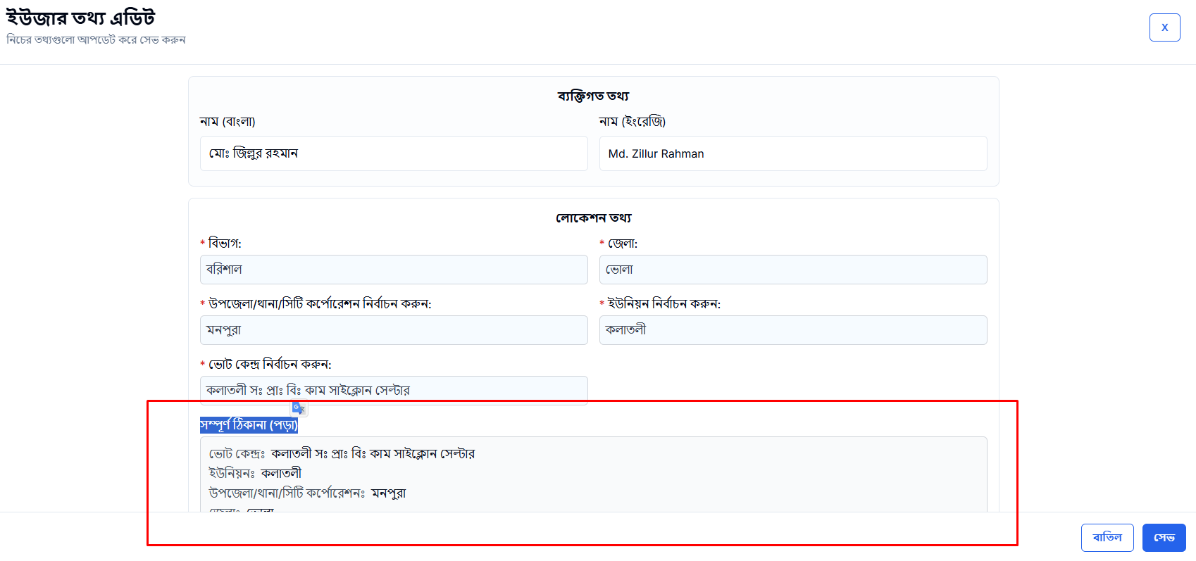
NIRBACHON_SUROKKHA_BUG_21 | Verify a filter on a report by selecting "আসন" | 1. Open Chrome Browser 2. Paste the web URL 3. Enter ইউজারনেম 4. Enter পাসওয়ার্ড 5. Click "সাইন ইন" 6. Click "রিপোর্ট 7. Select a "বিভাগ" field 8. Select a "ভোলা" field 9. Select a "আসন" field 10. Click "অনুসন্ধান করুন" button | 1. The user can see all the reports by a specific seat under a specific district and division | 1. The user can not show any seat to choose for the filter and can not select a single one | High | 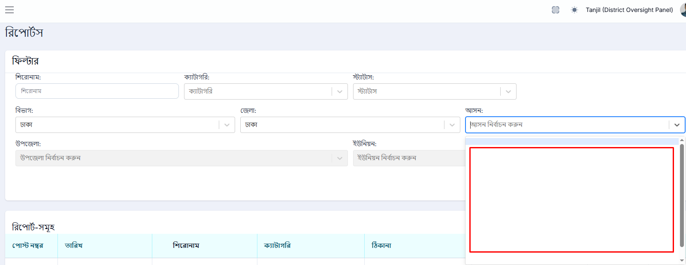
NIRBACHON_SUROKKHA_BUG_22 | Verify that a single report's image will enlarge after clicking | 1. Open Chrome Browser 2. Paste the web URL 3. Enter ইউজারনেম 4. Enter পাসওয়ার্ড 5. Click "সাইন ইন" 6. Click on a post 7. Click on a post's image | 1. User gets dashboard 2. Get all the incident reports 3. A single report will be opened in an existing tab, and the user can see the post 4. By clicking a single reptor's image it should be large or expand | 1. User gets dashboard 2. Get all the incident reports 3. A single report will be opened in an existing tab, and the user can see the post 4. By clicking a single reptor's image, it doesn't large or expand | Medium | 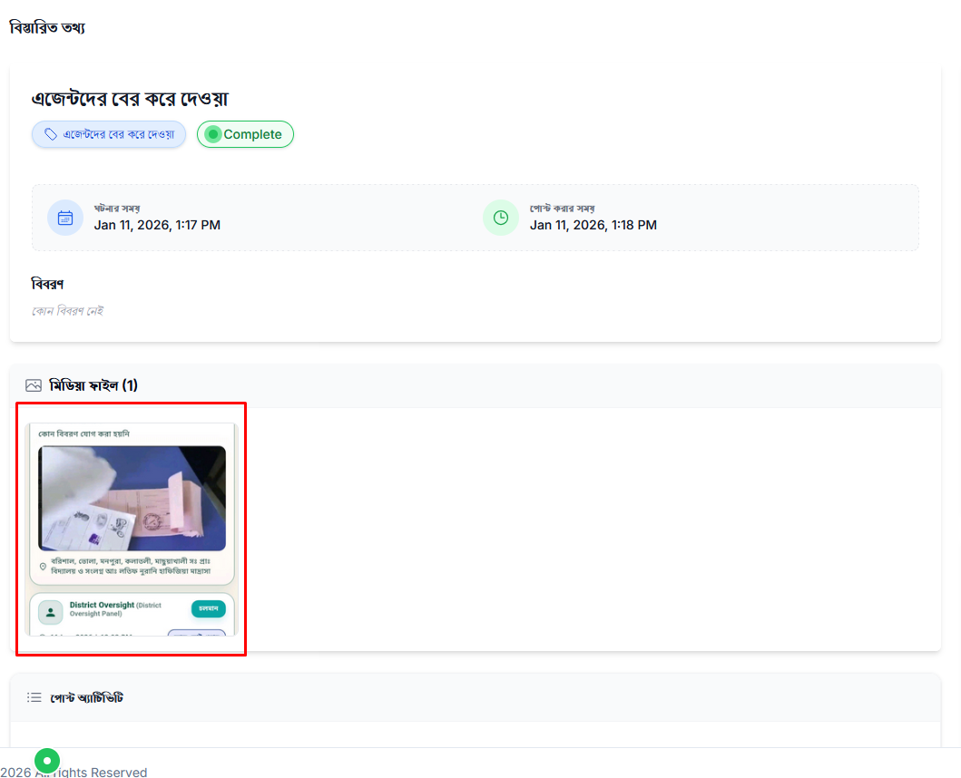
NIRBACHON_SUROKKHA_BUG_23 | Verify the map perfectly show in all devices | 1. Open Chrome Browser 2. Paste the web URL 3. Enter ইউজারনেম 4. Enter পাসওয়ার্ড 5. Click "সাইন ইন" 6. Click "আসন ভিত্তিক ম্যাপ" | 1. It is perfectly shown in Pc view 2. But in tab and mobile view, it can be shown perfectly | 1. It is perfectly shown in Pc view 2. But in tab and mobile view, it can be shown perfectly | Medium | 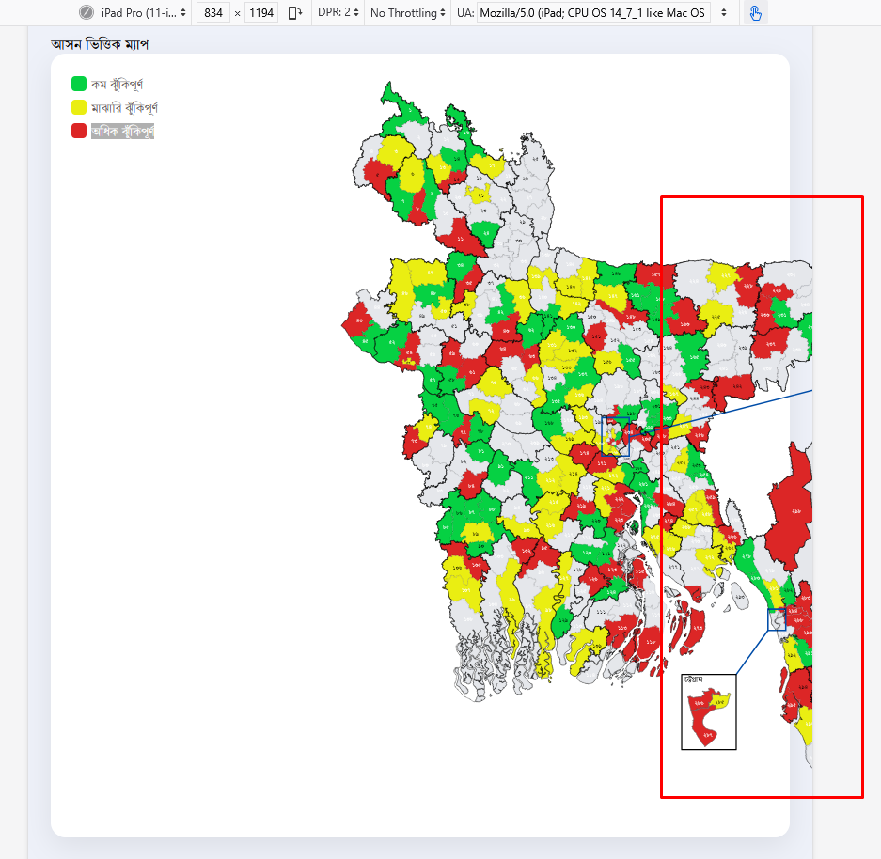 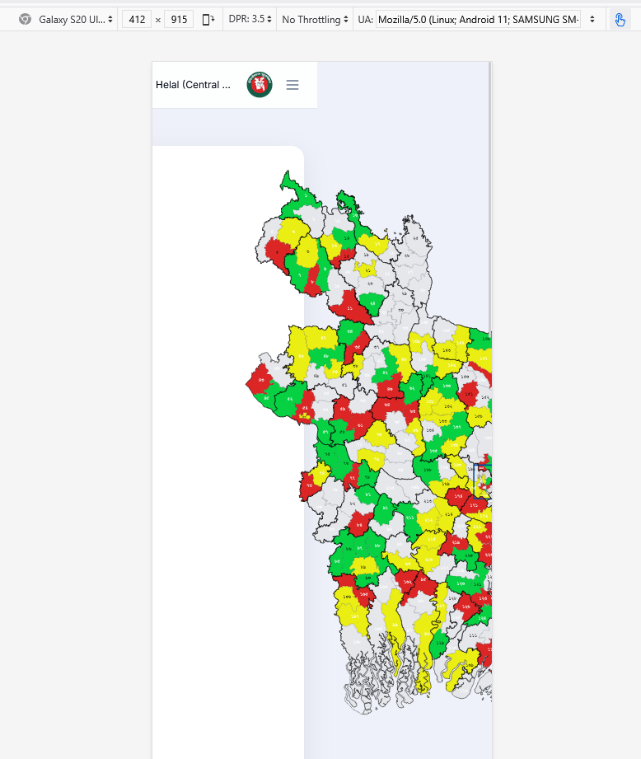
NIRBACHON_SUROKKHA_BUG_24 | Validate the password changed form at the time of wrong current password | 1. Open Chrome Browser 2. Paste the web URL 3. Enter ইউজারনেম 4. Enter পাসওয়ার্ড 5. Click "সাইন ইন" 6. From Dashboard click "পাসওয়ার্ড পরিবর্তন" click it 7. User give বর্তমান পাসওয়ার্ড, নতুন পাসওয়ার্ড, কনফার্ম নতুন পাসওয়ার্ড 8. click "পাসওয়ার্ড পরিবর্তন" | 1. Should get a error message and should be in bangla | 1. Get error message but it should be in english | Medium | 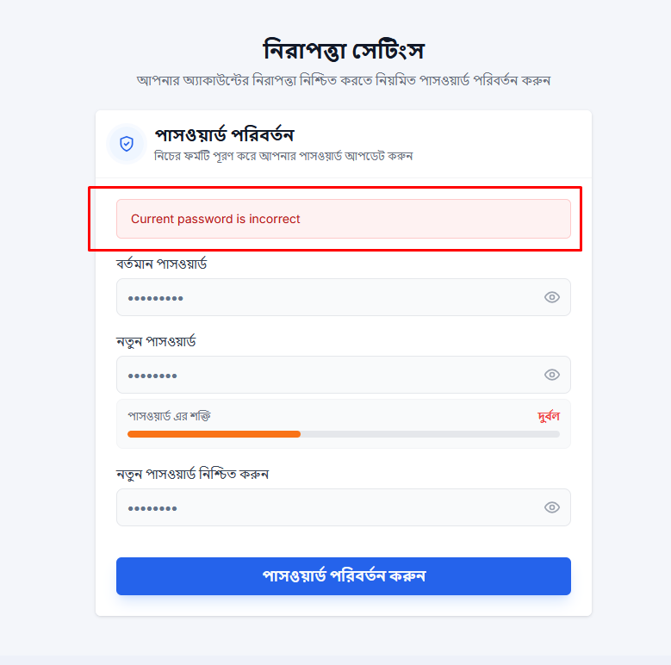
NIRBACHON_SUROKKHA_BUG_25 | Validate the user have a login session | 1. Open Chrome Browser 2. Paste the web URL 3. Enter ইউজারনেম 4. Enter পাসওয়ার্ড 5. Click "সাইন ইন" | 1. User get log out automatically after 2 hours | 1. User get log out automatically after 2 hours | Medium
NIRBACHON_SUROKKHA_BUG_26 | Verify strong password requirement for every user registration | 1. Open Chrome Browser 2. Paste the web URL 3. Enter ইউজারনেম 4. Enter পাসওয়ার্ড 5. Click "সাইন ইন" 6. From Dashboard click "পাসওয়ার্ড পরিবর্তন" click it 7. User give বর্তমান পাসওয়ার্ড, নতুন পাসওয়ার্ড, কনফার্ম নতুন পাসওয়ার্ড 8. click "পাসওয়ার্ড পরিবর্তন" | 1. User can change password 2. At least upload 8 characters 3. User should get messages to fillup strong password requirement | 1. User can not change password 2. At least upload 8 characters 3. User should not get messages to fillup strong password requirement | High | 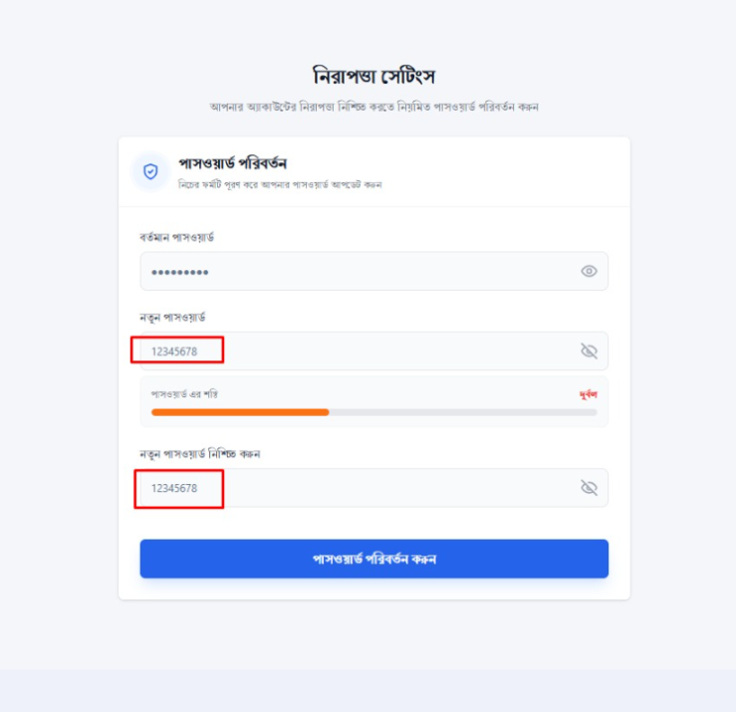
NIRBACHON_SUROKKHA_BUG_27 | Verify messages for strong password requirement for every user registration | 1. Open Chrome Browser 2. Paste the web URL 3. Enter ইউজারনেম 4. Enter পাসওয়ার্ড 5. Click "সাইন ইন" 6. From Dashboard click "পাসওয়ার্ড পরিবর্তন" click it 7. User give বর্তমান পাসওয়ার্ড, নতুন পাসওয়ার্ড, কনফার্ম নতুন পাসওয়ার্ড 8. click "পাসওয়ার্ড পরিবর্তন" | 1. Show messages : **কমপক্ষে ৮ অক্ষরের পাসওয়ার্ড দিন **কমপক্ষে ১টি বড় হাতের ইংরেজি অক্ষর দিন **কমপক্ষে ১টি ছোট হাতের ইংরেজি অক্ষর দিন **কমপক্ষে ১টি সংখ্যা দিন **কমপক্ষে ১টি স্পেশাল ক্যারেক্টার দিন | 1. No message is shown | High
NIRBACHON_SUROKKHA_BUG_28 | Verify auto genarate password button | 1. Open Chrome Browser 2. Paste the web URL 3. Enter ইউজারনেম 4. Enter পাসওয়ার্ড 5. Click "সাইন ইন" 6. From Dashboard click "পাসওয়ার্ড পরিবর্তন" click it 7. Click auto generate button 8. click "পাসওয়ার্ড পরিবর্তন" | 1. Password will be auto-generated 2. Show strong password status bar | 1. No password auto-generated 2. Do not show strong password status bar | Medium | 